Backlog Produto
Backlog do Produto |  |  |  | Priorização VRDC
Este Backlog é uma sugestão de tarefas baseado nas tarefas do SpinOff , mas pode ser complementado com outras tarefas que forem necessárias para a execução do projeto. Desse modo, basta inserir os casos de uso/histórias específicos do projeto. |  |  |  | A priorização é importante para saber o que entregar primeiro ou desenvolver primeiro. O Owner ou o próprio cliente são importantes nessa decisão. Isso vai ajudar a planejar os Sprints.
Id | Fases | Tarefas (Casos de Uso/Histórias de Usuário/Tarefas do Processo/Outras Tarefas) | Estimativa | Id | Casos de Uso ou Histórias de Usuário | Priorização VRDC
Iniciação |  |  | Horas | Seq. | Descrição | Valor | Risco | Dependência | Complexidade Técnica | Prioridade
1 | Iniciação | Realizar o pré-projeto | 5 | 1 | Fazer Login (UC01) | 10 | 2 | 10 | 3 | 25
2 | Iniciação | Criar ambiente do projeto | 5 | 2 | Redefinir Senha (UC02) | 5 | 6 | 3 | 8 | 22
3 | Iniciação | Definir escopo | 6 | 3 | Gerar menu Dinâmico (UC03) | 10 | 4 | 0 | 6 | 20
4 | Iniciação | Planejar o projeto | 6 |  |  |  |  |  |  | 0
5 | Iniciação | Aplicar Checlist da fase | 5 |  |  |  |  |  |  | 0
6 | Iniciação | Revisar planejamento | 2 |  |  |  |  |  |  | 0
Elaboração |  |  | 29 |  |  |  |  |  |  | 0
7 | Elaboração | Planejar o Sprint | 1 |  |  |  |  |  |  | 0
8 | Elaboração | Estudar tecnologias | 20 |  |  |  |  |  |  | 0
9 | Elaboração | Preparar Ambiente de Desenvolvimento | 6 |  |  |  |  |  |  | 0
10 | Elaboração | Especificar UC01 - Fazer Login | 1 |  |  |  |  |  |  | 0
11 | Elaboração | Modelar UC1 e Arquitetura | 2 |  |  |  |  |  |  | 0
12 | Elaboração | Implementar e testar unitariamente U01 | 5 |  |  |  |  |  |  | 0
13 | Elaboração | Criar Guia de Implementação | 1 |  |  |  |  |  |  | 0
14 | Elaboração | Implementar e testar a arquitetura | 10 |  |  |  |  |  |  | 0

15 | Elaboração | Aplicar Checklist da fase | 5
16 | Elaboração | Revisar Planejamento | 3
Construção |  |  | 54
17 | Construção | Planejar o Sprint | 2
18 | Construção | Especificar UC01 - Fazer Login | 5
19 | Construção | Modelar UC1 | 5
20 | Construção | Implementar e testar unitariamente U01 | 10
21 | Construção | Projetar Testes UC01 | 3
22 | Construção | Executar Testes UC01 | 5
23 | Construção | Especificar UC02- Redefinir Senha | 5
24 | Construção | Modelar UC2 | 5
25 | Construção | Implementar e testar unitariamente U02 | 10
26 | Construção | Projetar Testes UC02 | 3
27 | Construção | Executar Testes UC02 | 5
28 | Construção | Especificar UC03- Gerar menu Dinâmico | 5
29 | Construção | Modelar UC3 | 5
30 | Construção | Implementar e testar unitariamente U03 | 15
31 | Construção | Projetar Testes UC03 | 2
32 | Construção | Executar Testes UC03 | 3
34 | Construção | Aplicar Checklist da fase | 2
35 | Construção | Revisar Planejamento | 5
Transição |  |  | 95
36 | Transição | Planejar o Sprint | 2
37 | Transição | Projetar Testes de Sistema | 2
38 | Transição | Executar Testes de Sistema | 3
39 | Transição | Corrigir Defeitos | 5
40 | Transição | Planejar Implantação (criar Guia de Implantação) | 2
41 | Transição | Elaborar Material de Suporte e Treinamento | 5
42 | Transição | Preparar Ambiente de Produção | 3
43 | Transição | Implantar o Produto no Ambiente de Produção | 2
44 | Transição | Aplicar Checklist da fase | 2
 |  |  | 26
 |  |  | 204

Sprint1
Gráfico BurnDown
 | Restante | Estimado
Horas estimadas | 29 | 29
13/set | 22.5 | 26
Dia 2 |  | 23
Dia 3 |  | 20
Dia 4 |  | 17
Dia 5 |  | 15
Dia 6 |  | 12
Dia 7 |  | 9
Dia 8 |  | 6
Dia 9 |  | 3
Dia 10 |  | 0
Backlog Sprint | Horas estimadas | 2023-09-13 | Dia 2 | Dia 3 | Dia 4 | Dia 5 | Dia 6 | Dia 7 | Dia 8 | Dia 9 | Dia 10
Realizar o pré-projeto | 5 | 5 | 0 | 0 | 0 | 0 | 0 | 0 | 0 | 0 | 0
Criar ambiente do projeto | 5 | 0.5 | 0 | 0 | 0 | 0 | 0 | 0 | 0 | 0 | 0
Definir escopo | 6 | 0
Planejar o projeto | 6 | 1
Aplicar Checlist da fase | 5 | 0
Revisar planejamento | 2 | 0

Restante | 29 | 22.5
Estimado | 29 | 26 | 23 | 20 | 17 | 15 | 12 | 9 | 6 | 3 | 0
Diferença estimado/planejado | 29 | 22.5 | #VALUE! | #VALUE! | #VALUE! | #VALUE! | #VALUE! | #VALUE! | #VALUE! | #VALUE! | #VALUE!
Percentual executado | 100% | 22% | #VALUE! | #VALUE! | #VALUE! | #VALUE! | #VALUE! | #VALUE! | #VALUE! | #VALUE! | #VALUE!
Capacidade do Time | 75 | Horas

 |  |  |  |  |  |  |  |  |  |  |  | Nome da Planilha | Template - Planejamento e Controle do Projeto.xltx'!Restante

#Estimativa-APF#
APF (Método de estimativa de tamanho de sistema)
Instruções de Preenchimento
As colunas em amarelo escuro são prenchidas durante a contagem e normalmente não são alteradas durante a execução do projeto.
As colunas em amarelo claro são preenchidas durante
As células em branco contém fórmulas e não devem ser editadas
1
2
3
4
Funções de Dados (Arquivo/Tabela) |  | Funções de Transacionais (caso de uso/história) |  | Funções de Dados |  |  |  |  | Fator de Ajuste
Arquivos/Tabelas | Complexidade | Caso de Uso/História | Complexidade | Tipo de Função | Simples | Média | Complexa | Contribuição | Características do sistema | GI
Usuários | Simples | Fazer Login (UC01) | Simples | ALI | 2 | 0 | 0 | 8 | Comunicação de Dados | 5
 |  | Redefinir Senha (UC02) | Média | AIE |  |  |  | 0 | Processamento de Dados Distribuído | 2
 |  | Gerar menu Dinâmico (UC03) | Média | Funções Transacionais |  |  |  |  | Desempenho | 5
 |  |  |  | Tipo de Função | Simples | Média | Complexa | Contribuição | Utilização de Equipamento | 2
 |  |  |  | EE | 1 |  |  | 3 | Volume de Transações | 1
 |  |  |  | SE |  |  |  | 0 | Entrada de Dados On-line | 2
 |  |  |  | CE | 1 |  |  | 3 | Usabilidade | 3
 |  |  |  | PFNA - Pontos de Função Não Ajustados: |  |  |  | 14 | Atualização On-line | 2
 |  |  |  |  |  |  |  |  | Processamento Complexo | 1
 |  |  |  |  |  |  |  |  | Reusabilidade | 3
 |  |  |  |  |  |  |  |  | Facilidade de Implantação | 2
 |  |  |  |  |  |  |  |  | Facilidade Operacional | 2
 |  |  |  |  |  |  |  |  | Múltiplos Locais e Organizações do Usuário | 3
 |  |  |  |  |  |  |  |  | Manutenibilidade | 2
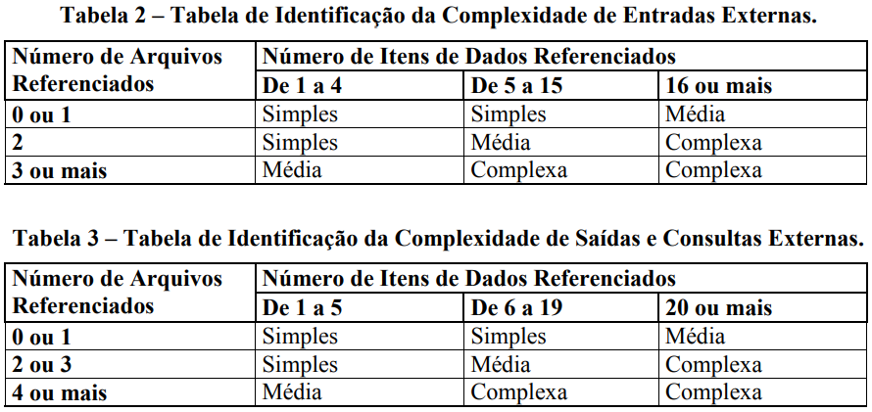
 |  |  |  |  |  |  |  |  | NIT - Nível de Influência Total: | 35
 |  |  |  |  |  |  |  |  | VFA - Valor do Fator de Ajuste: | 1
 |  |  |  |  |  |  |  |  | PFA - Pontos de Função Ajustados: | 14
 |  |  |  |  |  |  |  |  | Produtividade da Tecnologia Escolhida (hs/pto): | 19
 |  |  |  |  |  |  |  |  | Esforço estimado (Horas): | 266

#Planejamento-APF#
Esta planilha deve ser utilizada como sugestão ou base para o planejamento inicial

Planejamento Estimado |  |  | Estimativa de distribuição de esforço por Fase (horas)
Esforço total estimado | 266 | horas | DISCIPLINAS | Iniciação |  | Elaboração |  | Construção |  | Transição
Ajuste base histórica (margem de erro da estimativa) | 10% | % de erro |  | Horas |  | Horas |  | Horas |  | Horas |  | Totais/Disciplina
Esforço total ajustado | 293 | horas |  | 15 | 5% | 53 | 20% | 173 | 65% | 27 | 10%
Qde de pessoas (Desenvolvedores) | 3 |  | Requisitos | 8 | 55% | 16 | 30% | 21 | 12% | 1 | 5% | 46
Jornada de trabalho (semanal por desenvolvedor) | 12.5 | horas/semana | Análise e Design | 2 | 15% | 11 | 20% | 17 | 10% | 1 | 5% | 31
Número de semanas por sprint | 2 | semanas | Implementação | 0 | 2% | 11 | 20% | 69 | 40% | 4 | 15% | 84
Capacidade estimada do time/sprint | 75 | horas | Teste | 1 | 5% | 4 | 8% | 17 | 10% | 3 | 10% | 25
Qde de semanas estimada | 8 | semanas | Implantação | 0 | 0% | 1 | 2% | 9 | 5% | 3 | 10% | 12
Qde de meses estimada | 2 | meses | Desenvolvimento | 11 | 77% | 43 | 80% | 133 | 77% | 12 | 45%
Qde de Sprints sugerido | 4 | Sprints | Gerenciamento de Configuração | 0 | 3% | 4 | 8% | 22 | 13% | 8 | 30% | 35
 |  |  | Gerenciamento de Projeto | 3 | 20% | 6 | 12% | 17 | 10% | 7 | 25% | 33
 |  |  | Gerenciamento do Projeto | 3 | 23% | 11 | 20% | 40 | 23% | 15 | 55%
Análise Financeira |  |  | Totais/Fase | 15 | 100% | 53 | 100% | 173 | 100% | 27 | 100% | 267
Valor hora média desenvolvedor | R$ 20.00
Custo direto | R$ 5,852.00
Observar a capacidade do time para dimensionar o esforço nos sprints.
Percentual do custo indireto | 10%
Custo indireto | R$ 585.20
Custo total | R$ 6,437.20
Percentual de lucro desejado | 20%
Valor lucro | R$ 1,287.44
Preço final | R$ 7,724.64

